信息收集表
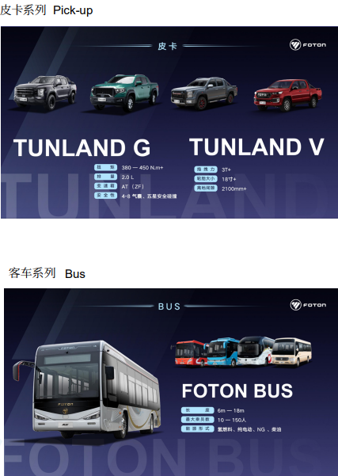
昌平区出口产品信息收集表（中英对照）
序号 | 行业名称 | Industry | 企业名称 | 企业名称 | 公司简介 | Company Profile | 意向出口产品 | Products | 联系方式 | 产品图片（可另附）
填表说明 | 所在行业 | 所在行业英文 | 企业名 中文 | 企业名 英文 | 要求： 200字以内，简单明了，主要输入外方关注的关键信息：如企业成立时间、人员规模、主要产品简介及年产量、核心技术优势、行业份额、现有合作国家等（如涉及商业机密可不填写）。 | 公司简介英文，需与中文对应 | 列出主要产品名称 | 列出主要产品名称（英文） | Name ：中文名+英文名 Mobile：+86 11111111111 Tel: +86-10-555555 E-mail：123@163.com Web：www.xxx.com
示例 | 汽车 | Automobile | 北汽福田汽车股份有限公司 | Beiqi Foton Motor Co., Ltd. | 北汽福田汽车股份有限公司（简称福田汽车）成立于 1996 年，1998 年在上海证券交易所上市，是中国品种最全、规模最大的商用车企业，2023 年品牌价值达 2042.78 亿元，连续 19 年蝉联中国商用车行业第一位。2021 年 4 月，福田汽车总销量突破 1000 万辆，成为中国汽车工业史上首个销量突破千万辆的商用车企、中国首个千万级“双自主”商用车企、全球突破千万销量用时最短的商用车企，2023 年 4 月福田汽车总销量突破 1100 万辆。海外累计出口超 90 万辆，连续 13 年位居中国商用车出口第一，产品覆盖全球 130 个国家和地区。 | Beiqi Foton Motor Co.,Ltd. (abbreviation Foton Motor Group) was founded in 1996 and listed in Shanghai Stock Exchange in 1998, which is the most comprehensive and largest commercial vehicle enterprise in China. In 2023 our brand value reached 204.278billion yuan, we have been No.1 in China’s commercial vehicle industry for 19 consecutive years. In April 2021, the global accumulative sales volume exceeded 10 million units, becoming the first commercial vehicle enterprise in the history of China's automotive industry to sell more than 10 million units, the first "dual autonomous" commercial vehicle enterprise in China with sales volume of 10 million units, and the commercial vehicle enterprise with global sales exceeded 10 million units in shortest time. In April 2023, Foton Motors' total sales exceeded 11 million units. The cumulative overseas exports exceeded 900,000 vehicles, ranking first in China's commercial vehicle exports for 13 consecutive years, with products covering 130 countries and regions worldwide. | 1. 卡车 2. 大中客车 3. 轻型客车 4. 皮卡 5. 工程机械与环境装备 6. 新能源汽车 | 1. Trucks 2. Large and medium-sized buses 3. Light buses 4. Pick-up 5. Engineering machinery and environmental equipment 6. New energy vehicles | Name ：李 LI Mobile：+13888888888 E-mail：g@foton.com.cn Web：www.foton.com.cn
1

产品目录示例（多页）
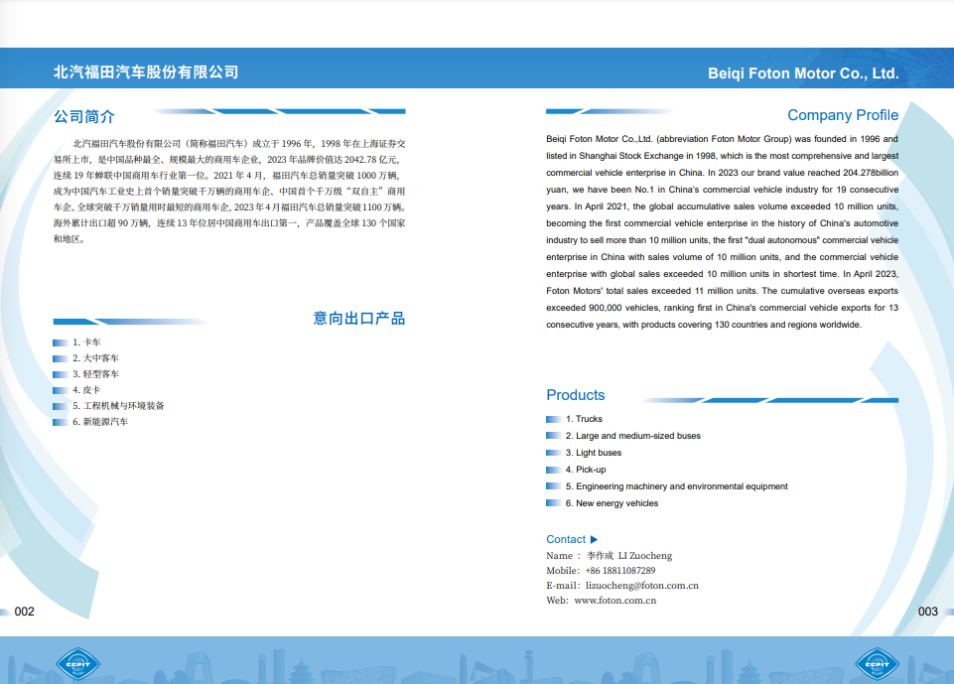

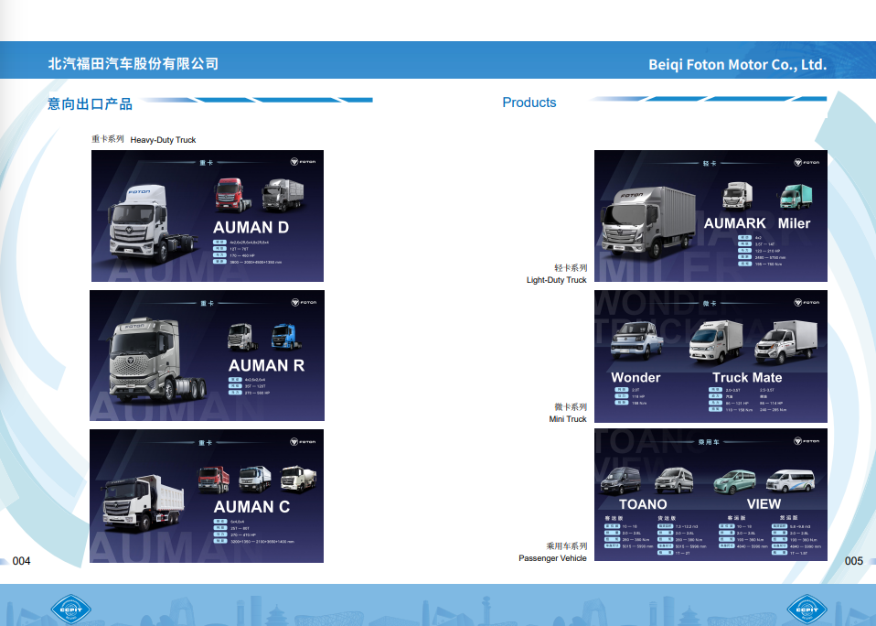

产品目录示例（单页）
